PPG dos
 | GROUPE DE FORMATION - DEVELOPPEMENT DES COMPETANCES

Bureau des APS |  | Thème de la Séance : | PPG: dos, pectoraux,biceps et trceps
E A P : |  | Numéro de la Séance : période 1 séance 1

Prise en Main :
(1) - Présentaton de la séance (2) - Prise de connaissance de l'état physique (3 ) - Hydratation, bouteille d'eau (4) - Retrait des bijoux, montres…. (5) - Equipement adapté (chaussures, veste…) (6) -

Déroulement
Echauffement Général |  | Consignes de Séance
. Réveil musculaire et dévérouillage des articulations : 2' |  | . Attention au respect des gestes techniques
. Monter progressivement en température au vélo, éliptique, rameur : 20' |  | . Respecter l'ordre des exercices
. |  | . Garder un rythme constant sur les exercices
Echauffement Spécifique |  | .
. Avec baton, simuler les mouvements à venir
.
Elastique |  |  | T R X
Exo 1 (4x15rep) R=1' entre série Dos est plat et gainé pendant l’entièreté du mouvement | 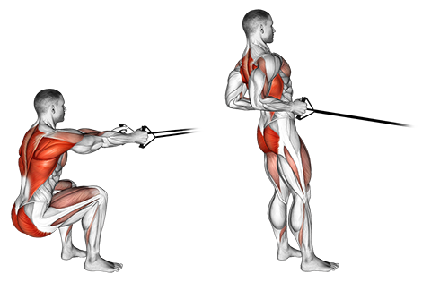 | 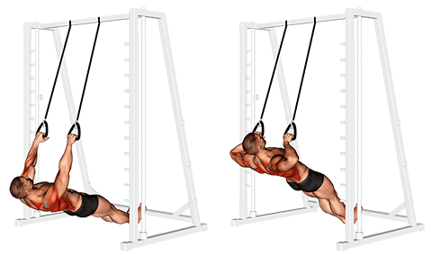 | Exo 2 (5x12rep) R=1'30" entre série Les pieds écartés à la largeur des hanches, saisissez les poignées, paumes des mains vers le sol. Inclinez le corps vers l’arrière de manière à tendre les bras. Le dos est parfaitement aligné avec les jambes (angle de de + ou – 60°).
Exo3 4(2séries de 15rep) R=45" entre série Pour cet exercice, sur un point fixe bas et en position assise, saisir l’élastique d’une main et effectuer un développé unilatéral. Le bon gainage garantit la stabilité du buste et le bon travail des pectoraux. | 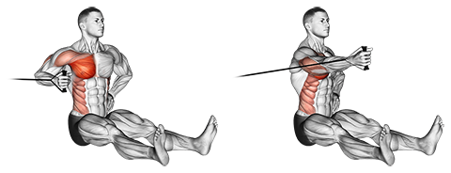 | 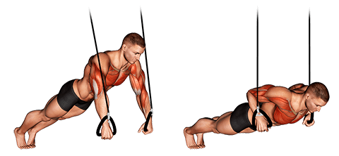 | Exo4 (5x12rep) R=1'30" entre série Les pieds joints ou écartés à la largeur des hanches pour plus de stabilité. Le dos est parfaitement aligné avec les jambes (angle de 45°), les bras sont tendus. Pliez les bras et descendez de manière à placer le buste au niveau des mains.
Exo5 4(2séries de 15 rep) R=45" entre série Le travail en isolation debout avec le coude à hauteur de l’épaule augmente la contraction du biceps et par conséquent l’intensité de l’exercice. | 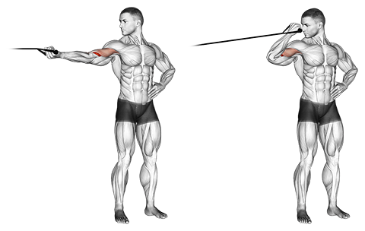 | 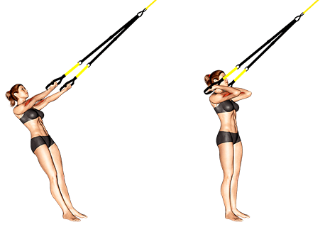 | Exo 6 (5x12rep) R=1'30" entre série les pieds à la largeur des hanches. Saisir les poignées avec les paumes vers le haut. Tendre les bras de manière à incliner le corps à 45°. • Serrer les coudes en les montant. • Garder l’ensemble du corps sur une même ligne. • Même bras fléchis le corps conserve une petite inclinaison.
Exo 7 (4x15) R=1' entre série Fixer sur un point haut, saisir les poignées et placer les mains au niveau des épaules. Ensuite, descendre en extension complète. Remonter lentement sans rompre la tension de l’élastique. Une légère inclinaison du buste permet une meilleure stabilité. | 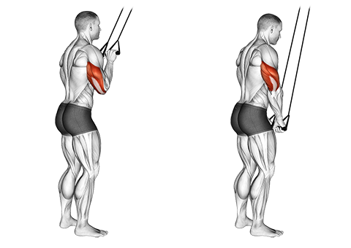 | 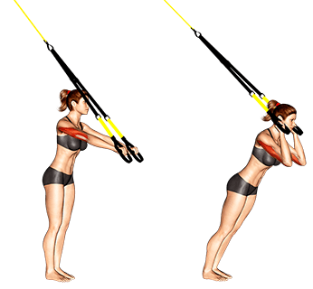 | Exo 8 (5x15) R=1'30" entre série Pliez les bras en serrant les coudes de manière à placer les mains au niveau des oreilles. Descendez en inclinant le corps vers l’avant à 45° en restant parfaitement gainé. Les jambes, le dos et la tête sont sur une même ligne. • Garder les coudes serrés pendant tout le mouvement. • Garder le bassin dans l’axe du corps. • Même bras tendus votre corps conserve une petite inclinaison.

Retour au Calme |  |  | Observations de l'Agent

PPG quadriceps
 | GROUPE DE FORMATION - DEVELOPPEMENT DES COMPETANCES

Bureau des APS |  | Thème de la Séance : | PPG: quadricep,ischio,épaule abdo
E A P : |  | Numéro de la Séance : période 1 séance 2

Prise en Main :
(1) - Présentaton de la séance (2) - Prise de connaissance de l'état physique (3 ) - Hydratation, bouteille d'eau (4) - Retrait des bijoux, montres…. (5) - Equipement adapté (chaussures, veste…) (6) -

Déroulement
Echauffement Général |  | Consignes de Séance
. Réveil musculaire et dévérouillage des articulations : 2' |  | . Attention au respect des gestes techniques
. Monter progressivement en température au vélo, éliptique, rameur : 20' |  | . Respecter l'ordre des exercices
. |  | . Garder un rythme constant sur les exercices
Echauffement Spécifique |  | .
. Avec baton, simuler le mouvement à venir
.
Elastique |  |  | T R X
Exo1 (5x20rep) R=1' entre série Travail des quadriceps et des fessiers. Tête haute, dos plat, les cuisses descendent en position horizontale avant de remonter. En fin de mouvement faire une rétroversion du bassin. | 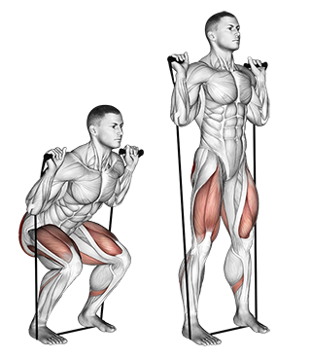 | 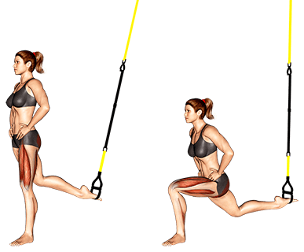 | Exo2 4(2série de 12rep) R=45" entre série Le dos droit et les mains placées à la taille, descendre en fléchissant la jambe avant sans que le genou derrière ne touche le sol. Placer le pied avant suffisamment loin pour qu’en position basse votre genou ne se ferme pas au-delà des 90°. Descendre lentement en restant parfaitement gainé.
Exo3 (4x12rep) R=1' entre série Cet exercice cible la partie postérieure de la cuisse (ischio jambier), il est essentiel de reculer le bassin avec une légère flexion des genoux. Le dos reste plat et gainé lors de cet exercice ischio jambier élastique. | 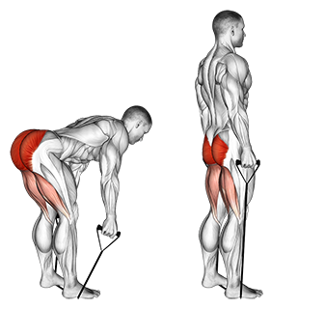 | 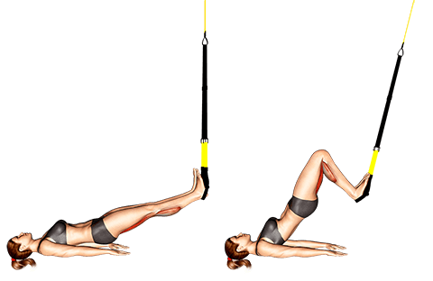 | Exo4 (4x12rep) R= 1' entre série Les jambes tendues et le dos est dans l’alignement des jambes. Soulever le bassin en contractant les fessiers de manière à décrire un angle de 90° avec les genoux. Ne pas creuser le dos en position haute. Placer les mains de chaque côté du corps pour une bonne stabilité.
Exo5 (4x15rep) R=1' entre série Epaules avec des rowings. L’élastique est placé sous les pieds en tension moyenne. Ensuite, lever les coudes en suivant la ligne du buste jusqu’au moment où les coudes atteignent le point le plus haut. Ensuite redescendre lentement. | 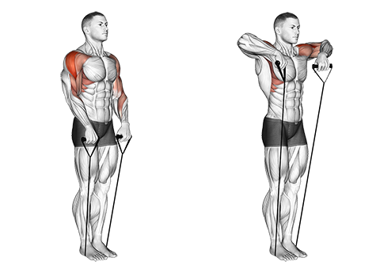 | 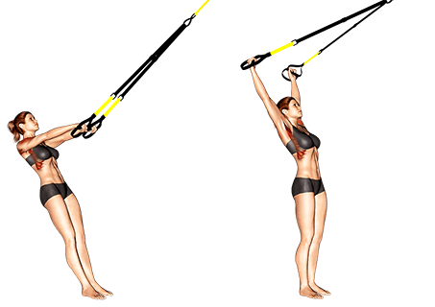 | Exo6 (5x12rep) R=1' entre série En maintenant les bras tendus, remonter de manière à placer la tête entre les bras. Revenir en position initiale en contrôlant la descente. rester gainé pendant tout le mouvement. Garder l’ensemble du corps sur une même ligne.
Exo7 (5x20rep) R=1' entre série Sur un point de fixation bas, placer l’élastique au niveau des chevilles et réaliser des crunchs en relevant les genoux. Garder le menton vers la poitrine garantit le bon placement du dos. |  | 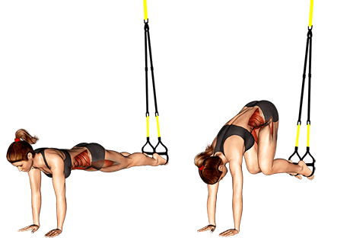 | Exo8 (5x15rep) R=1' entre série Placer les deux pieds dans les deux sangles. Les mains sont posées au sol à la largeur des épaules et les bras sont tendus. Les jambes, le dos et la tête sont sur une même ligne et parfaitement gainés. Ramener les genoux vers la poitrine en montant le bassin sans arrondir le dos.

Retour au Calme |  |  | Observations de l'Agent

Spécif.1 de 1 à 4
 | GROUPE DE FORMATION - DEVELOPPEMENT DES COMPETANCES

Bureau des APS |  | Thème de la Séance : | spécifique de 1 à 4
E A P : |  | Numéro de la Séance : période 2 séance 1

Prise en Main :
(1) - Présentaton de la séance (2) - Prise de connaissance de l'état physique (3 ) - Hydratation, bouteille d'eau (4) - Retrait des bijoux, montres…. (5) - Equipement adapté (chaussures, veste…) (6) -

Déroulement
Echauffement Général |  | Consignes de Séance
. Réveil musculaire et dévérouillage des articulations : 2' |  | . Attention au respect des gestes techniques
. Monter progressivement en température au vélo, éliptique, rameur: 20' |  | . Respecter l'ordre des exercices
. |  | . Garder un rythme constant sur les exercices
Echauffement Spécifique |  | . Prendre une récupération de 2' entre chaque exercice
. Avec baton, simuler le mouvement à venir
.
.
Exo1 4(10squats +(4 allées/retours)) R=1'30" entre série | 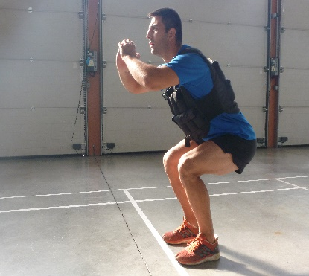 | 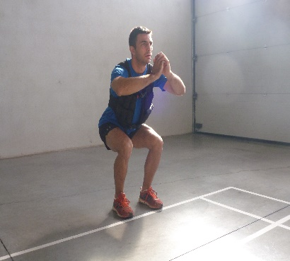 | Sur une distance de 20m faire allée/retour avec une charge de 5Kgs dans les mains. Avant chaque départ faire 10 squats. Rester bien placé en phase de squat sur l'ensemble des séries (dos droit).
Exo2 4 (2allées/retours + traction) R=1'30" entre série | 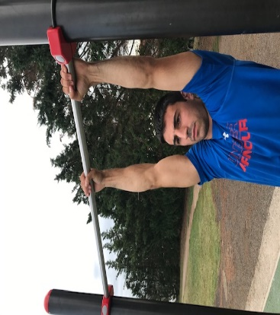 | 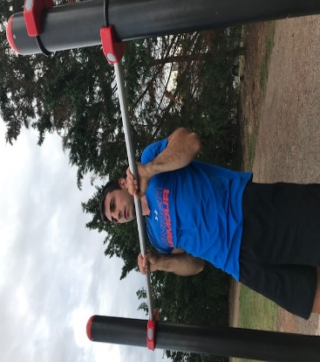 | Sur un barre à traction faire 2 allées/retours en partant d'une extrémité. A chaque passage au centre faire 2 tractions. Prendre la barre en pronation.
Exo3 (4x1 allée/retour) R=1'30" entre série | 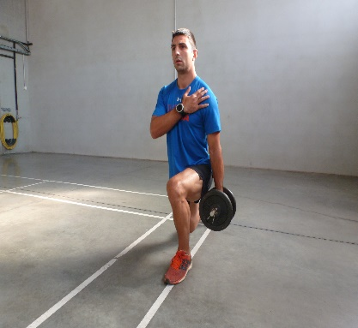 | 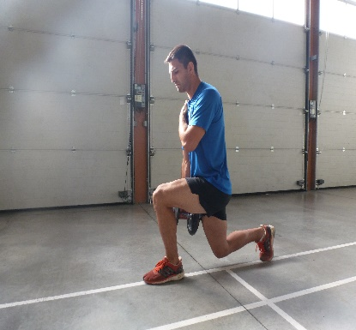 | Sur une bande d'environ 10cm de large et 10M de long faire 1 allée/retour en fente alternée. Prendre une charge de 10Kgs dans une main et faire un changement de main pour le retour. La main sans charge est posée sur l'épaule opposée. Rester bien placé sur l'ensemble des séries (dos droit et tête haut).
Exo4 4(3montées/descentes+ Killy) R=1' 30"entre série | 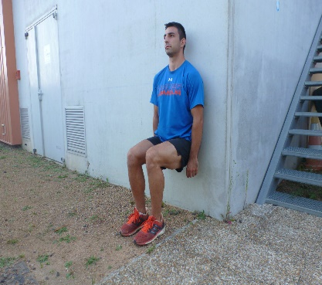 | 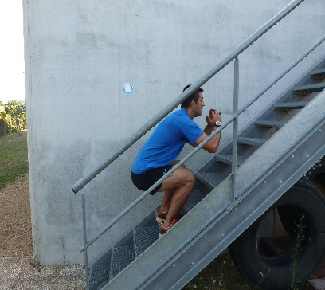 | Face à un escalier faire une montée en squat sauté marche/marche (montée d'un étage). Avant chaque départ faire 20" de Killy. La descente se fait en marche arrière.

Retour au Calme |  |  | Oservateurs de l'Agent

Spécif.2 de 1 à 4
 | GROUPE DE FORMATION - DEVELOPPEMENT DES COMPETANCES

Bureau des APS |  | Thème de la Séance : | spécifique2 de 1 à 4
E A P : |  | Numéro de la Séance : période 2séance 2

Prise en Main :
(1) - Présentaton de la séance (2) - Prise de connaissance de l'état physique (3 ) - Hydratation, bouteille d'eau (4) - Retrait des bijoux, montres…. (5) - Equipement adapté (chaussures, veste…) (6) -

Déroulement
Echauffement Général |  | Consignes de Séance
. Réveil musculaire et dévérouillage des articulations : 2' |  | . Attention au respect des gestes techniques
. Monter progressivement en température au vélo, éliptique, rameur: 20' |  | . Respecter l'ordre des exercices
. |  | . Garder un rythme constant sur les exercices
Echauffement Spécifique |  | . Prendre une récupération de 2' entre chaque exercice
. Avec baton, simuler le mouvement à venir
.
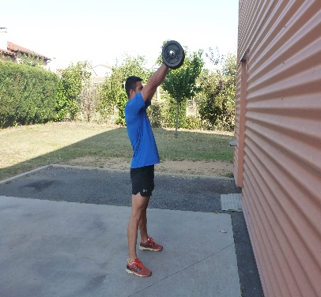
.
Exo1 (4x12rep) à 12Kgs R=1'30" entre série | 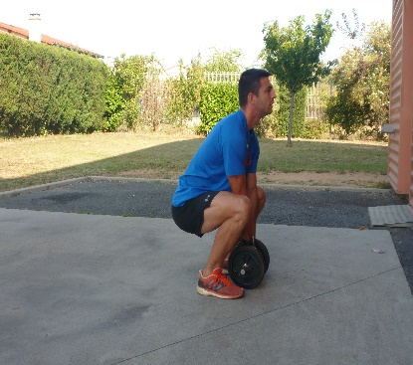 |  | Swing avec une haltère ou un kettlebell. Les jambes légèrement écartées, les pieds parallèles. Le bassin en rétroversion. Faire une impulsion des hanches vers l'avant pour faire monter la charge à hauteur du visage environ puis expirer lors de la descente. Ne jamais arrondir le bas du dos.
Exo2 3(2 montées/descentes) R=1'30" entre série | 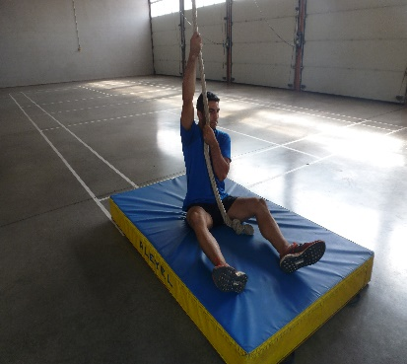 | 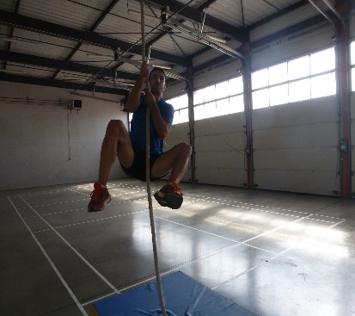 | Monter à la corde d'une hauteur de 5m sans les pieds. Après la 1er descente au contact du sol enchainer avec la 2ème montée sans arrêt.
Exo3 4(2 allées/retours) R=1'30" entre série | 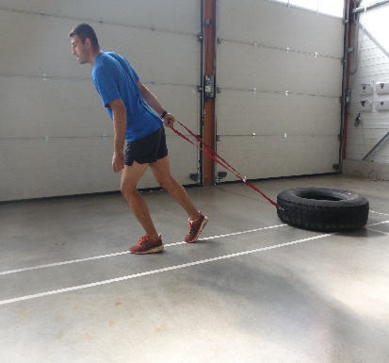 | 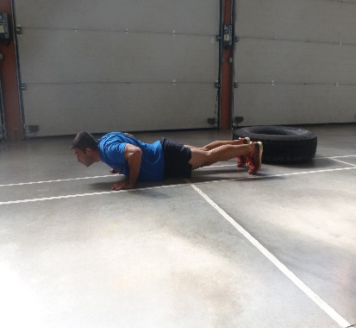 | Traction d'un pneu de poid lourd (environ 45Kg) sur un parcours de 20M. Matérialiser le milieu du parcours par un cône et à chaque passage au cône faire 8 pompes. Rester gainé et conserver un bon placement lors de l'éxécution des pompes. Mettre de la vitesse sur le parcours.
Exo4 (15" de Killy+8squats sautés+15" de Killy) + 2 allées/retours de 20M Faire 4 séries R=1'30 |  | 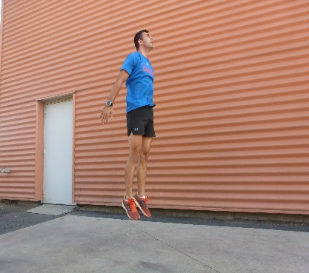 | Travail de force avec le Killy et les squats suivi de travail de vitesse sur le parcours de 20M. Important d'être explossif sur la phase de course. Conserver un bon placement au Killy et au squat pour l'ensemble des séries.

Retour au Calme |  |  | Observetions de l'Agent

